상품제안서
헬프맨 미소로인형볼펜(종이케이스포함) | 상품코드: F18842

 |  |  |  |  |  |  | 02-412-0044 | www.easy1.co.kr
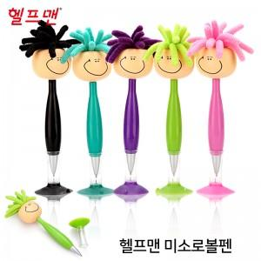

【상세/제작정보】 | 기본수량 : 400개 400개 이상 구매시 인쇄비 무료, 400개 미만 구매시 인쇄비 20,000원 별도 인쇄 : 레이져인쇄 인형 머리 뒷쪽 30x20(mm) 실크인쇄 : 몸통 가운데 35 x 5(mm) 색상 : 분홍, 보라, 연두, 청록, 검정 선물포장불가

【인쇄/포장옵션】 | 레이저 / 포장지포장

【공급단가】 | 수량 | 400~ | 1,000~ | 3,000~ | 5,000~ | 10,000~
*VAT별도 | 단가 | 2,010원 | 1,980원 | 1,930원 | 1,860원 | 1,780원

【상품 URL】 | https://easy1.co.kr:443/src/goods_detail.php?gdno=18842

